lista do wyboru
199265 Pakiet Geografia
Dotyczy zwiększenia części oświatowej subwencji ogólnej z 0,4% rezerwy w roku 2020 z tytułu dofinansowania w zakresie wyposażenia w pomoce dydaktyczne niezbedna do realizacji podstawy programowej z przedmiotów przyrodniczych w publicznych szkołach podstawowych Szanowni Państwo, zapraszamy do skorzystania z bogatej oferty na wyposażenie sal szkolnych w pomoce dydaktyczne dedykowanej w ramach rezerwy oświatowej. Decydując się na wybrany produkt prosimy o wpisanie odpowiedniej ilości w kolumnie pod nazwą "Ilość". W drugim arkuszu tego pliku o nazwie "wybrane produkty - podsumowanie" automatycznie wyświetli się Państwu kalkulacja wybranych produktów. Do wniosku - załącznik nr 4, należy dołączyć wykaz pomocy dydaktycznych - załącznik nr 4a zakupionych w roku bieżącym lub planowanych do zakupienia odrębnie dla każdej szkoły i do każdego przedmiotu
Kod | Nazwa | Ilość | Cena brutto | Wartość brutto | Opis | Zdjęcie
079028 | Geografia - karty edukacyjne dla klas 5-8 | 1 | 19.90 | 19.90 | Karty edukacyjne to nieoceniona pomoc w przygotowaniach do testów, klasówek, egzaminów. Najważniejsze pojęcia, wyjaśnienia krok po kroku, przykładowe zadania z odpowiedziami. 1 karta - 1 zagadnienie. # format: 22 x 16,5 cm • zagadnienia globalne, regionalne, ekonomiczne • informacje na mapach, rysunkach, diagramach # 24 karty | 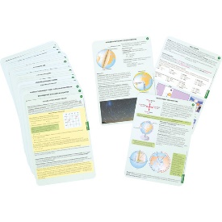
079100 | Polska administracyjno-fizyczna - mapa ścienna | 1 | 109.90 | 109.90 | Mapa fizyczna Polski przedstawia ukształtowanie powierzchni Polski w postaci klasycznej siatki poziomic, dodatkowo podkreślone jest to atrakcyjnym wizualnie cieniowaniem. Zawartość mapy fizycznej: • Granice Państwa, przejścia graniczne • Autostrady, autostrady w budowie, drogi ekspresowe, drogi główne, drogi w budowie, • Parki narodowe, parki krajobrazowe, rezerwaty biosfery, obszary wpisane na Światową listę rezerwatów biosfery UNESCO • Porty lotnicze, • Podziałka wysokości Rewers mapy to Polska w ujęciu administracyjno-drogowym. Treść topograficzna mapy obejmuje bogatą sieć dróg i autostrad oraz podział administracyjny. Ponadto zamieszczono sieć hydrograficzną i linie kolejowe. Mapę uzupełniają drogowe i kolejowe przejścia graniczne. Zamieszczono też przeprawy promowe i odległości na drogach. Zawartość mapy administracyjnej: • Granice Państwa, przejścia graniczne, granice województw, granice powiatu, granice gmin • Autostrady, autostrady w budowie, drogi ekspresowe, drogi główne, drogi w budowie, • Porty lotnicze, • Miasta wojewódzkie, miasta powiatowe, siedziby gmin, gminy o nazwach różniących się od nazw ich siedzib, • Opis poszczególnych województw • Oprawiona w rurki pcv, laminowana dwustronnie, gotowa do zawieszenia. • skala 1:700 000 • wym. 140 x 100 cm • waga 1,2 kg. | 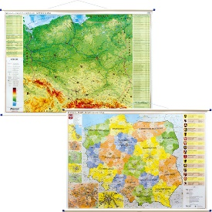 | 79100 | 1
079104 | Europa fizyczna i do ćwiczeń - mapa ścienna | 1 | 319.90 | 319.90 | Mapa fizyczna Europy, na jednej stronie znajduje się ukształtowanie powierzchni kontynentu (zastosowano metodę hipsometryczną), rozmieszczenie obiektów hydrograficznych, położenie najważniejszych miejscowości, linii kolejowych i dróg, przebieg granic państw i kontynentów; mapę wyróżnia bogate nazewnictwo fizycznogeograficzne. Druga strona zawiera ćwiczeniową wersję mapy (bez nazewnictwa). Mapa nadaje się idealnie jako pomoc szkolna do nauki geografii. • skala: 1:3 250 000 • oprawa: rurki PCV • wym. 190 x 160 cm. | 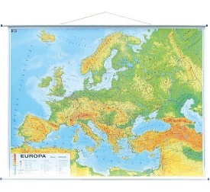
079105 | Europa polityczna - mapa ścienna | 1 | 119.90 | 119.90 | Przyjazna, pastelowa kolorystyka i czytelna grafika sprawia, że idealnie nadaje się jako wystrój biura czy ozdoba wnętrza. Oprawiona w rurki PCV, laminowana dwustronnie, gotowa do zawieszenia. Mapa ukazuje aktualny podział polityczny Europy z zaznaczonymi stolicami i ważniejszymi miastami. Na mapie zaznaczono granice państw i terytoriów zależnych, rzeki, kanały, szczyty górskie i wulkany. Dodatkowo w bocznej części arkusza naniesiono flagi państw europejskich wraz z podstawowymi informacjami na temat poszczególnych państw. • skala 1:4 500 000 • oprawa: rurki PCV • wym. 140 x 100 cm. | 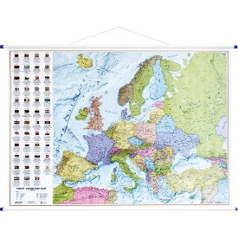
146059 | Mapa fizyczno-polityczna Świata | 1 | 349.90 | 349.90 | Wysokiej jakości mapa laminowana. • wym. 160 x 120 cm • dwustronna | 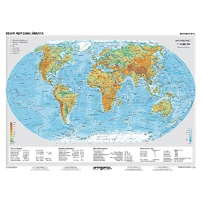
079101 | Polska fizyczna i do ćwiczeń - mapa ścienna | 1 | 229.90 | 229.90 | Mapa fizyczna Polski przedstawia ukształtowanie powierzchni Polski w postaci klasycznej siatki poziomic, podkreślona jest atrakcyjnym wizualnie cieniowaniem. Mapa zawiera informacje o krainach geograficznych i głównych drogach. Dodatkowo naniesiono obszary parków narodowych i punktowo parki krajobrazowe waz z ich opisem. Klasyczna kolorystyka, czytelność i najwyższa jakość edytorska dopełnia całości. Mapa jest idealną pomocą dydaktyczną dla uczniów na lekcjach geografii, środowiska czy też biologii. Rewers mapy to ćwiczeniowa wersja mapy (bez nazewnictwa) idealna do powtórzenia wiedzy o Polsce z różnych zakresów edukacji szkolnej, zarówno szkoły podstawowej, jak i szkół średnich. Laminat pokrywający stronę do ćwiczeń daje możliwość pisania po mapie pisakami suchościeralnymi. · skala 1:500 000 · oprawa: rurki PCV · wym. 145 x 140 cm · 1,02 kg. | 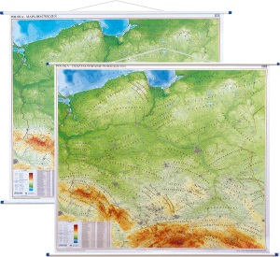
079127 | Mapa fizyczna Polski 3D | 1 | 959.90 | 959.90 | Plastyczna mapa Polski w skali 1:800 000. Wytłoczona w wytrzymałym tworzywie sztucznym, bez oprawy. W treści mapy wchodzą: - aktualna sieć dróg i autostrad - granice województw - parki narodowe - porty lotnicze - linie kolejowe - zabytki # wym. 125 x 80 cm | 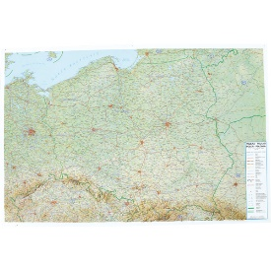
079128 | Mapa fizyczna Europy 3D | 1 | 439.90 | 439.90 | Mapa wykonana z giętkiego, trwałego tworzywa. Wzniesienia lądów zaznaczone odpowiednimi wypukłościami na mapie. Przewyższenie od wartości 40 dla najmniejszych wzniesień powierzchni lądów aż do wartości 20 dla najwyższych szczytów (przewyższenie definiuje o jaki współczynnik wzniesienie jest większe niż skala mapy). Powierzchnia mapy obrazująca morza i oceany jest gładka. Mapa w języku angielskim. # Skala: 1: 8 000 000 # wym. 77 x 58 cm | 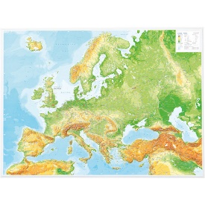
079129 | Mapa fizyczna świata 3D | 1 | 759.90 | 759.90 | Mapa wykonana z giętkiego, trwałego tworzywa. Wzniesienia lądów oraz zagłębienia mórz i oceanów zaznaczone odpowiednimi wypukłościami na mapie. Mapa w języku angielskim. # Skala: 1: 40 000 000 # wym. 65,5 x 96,5 cm | 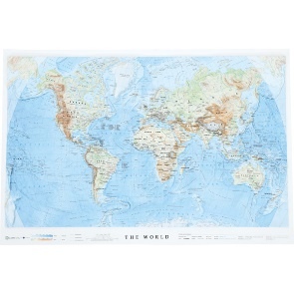
F613505-0-05 | Stojak na 18 map czarny | 1 | 259.90 | 259.90 | Stojak do przechowywania maksymalnie 18 map. • wym. 91 x 50 x 120 cm | 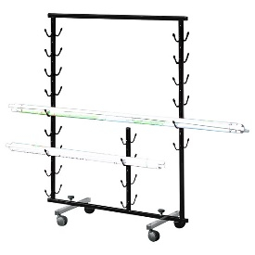
027003 | Globus śr. 220 polityczny | 1 | 34.90 | 34.90 | • śr. 22 cm • wys. 30 cm | 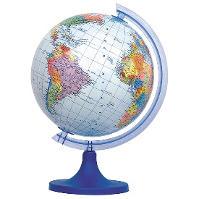
027002 | Globus śr. 220 fizyczny | 1 | 34.90 | 34.90 | • śr. 22 cm • wys. 30 cm • stopka i cięciwa wykonane z plastiku • opakowanie: folia | 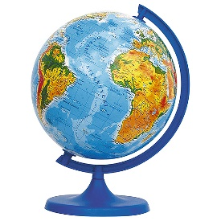
079116 | Globus Blank 30 cm | 3 | 149.90 | 449.70 | Powierzchnia umożliwia wielokrotne pisanie i usuwanie napisów. W komplecie 4 flamastry. Montowany na plastikowym meridianie i podstawie. • śr. 30 cm • wys. 42 cm | 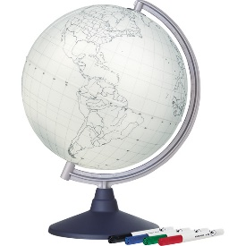
079009 | Szkolny atlas geograficzny | 10 | 24.90 | 249.00 | Szkolny atlas geograficzny łączy ujęcie globalne (na mapach świata), z przeglądem regionalnym (kontynenty i części kontynentów), który najszczegółowiej został opracowany dla Polski. Charakterystyka środowiska naturalnego, zagadnienia społeczne i gospodarcze są oparte na najnowszych danych statystycznych i opracowaniach specjalistów. Na bieżąco są wprowadzane zarówno zmiany polityczne (np. Sudan Południowy), jak i nowe podziały wprowadzane przez naukowców (np. Ocean Południowy) czy też ważne dla naszej przyszłości działania gospodarcze (gaz łupkowy w Polsce). Stały zestaw map tematycznych opracowanych dla każdego kontynentu umożliwia przeprowadzanie analiz, które wzbogacają charakterystyczne dla każdego regionu mapy tematyczne (np. zmiany powierzchni Jeziora Aralskiego, Dolina Krzemowa, Unia Europejska itd.). • wym. 20,5 x 29 cm • liczba stron: 176 • oprawa: miękka. | 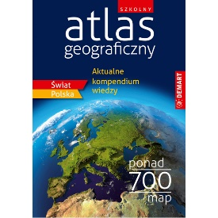
 |  |  |  | 4,337.50

